Attribution noms data
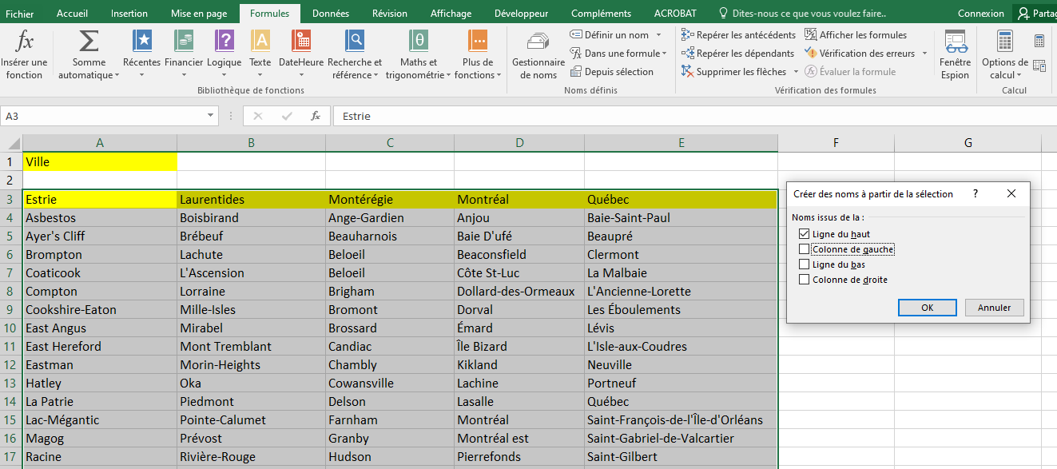
Attribuer un nom aux différentes données
de la feuille data

Creation listes déroulantes
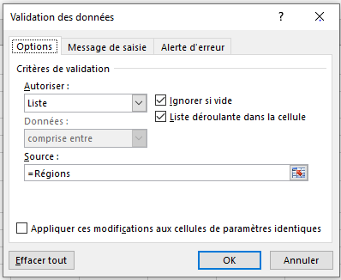
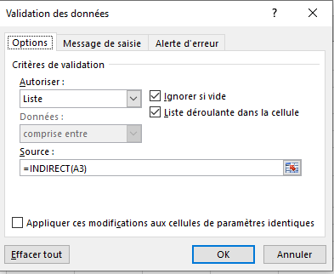
Création de listes déroulantes en cascade
Avec l'outil Validation des données, menu Données,
créer des listes déroulantes dans les cellules vertes.
Pour les cellules jaunes les listes doivent afficher
le contenu de la liste dont le nom est affiché
dans la cellule verte à sa gauche.

La fonction "INDIRECT" indique à Excel de prendre le contenu de la cellule en tant que référence et non la cellule elle-même.

